Enajenacion
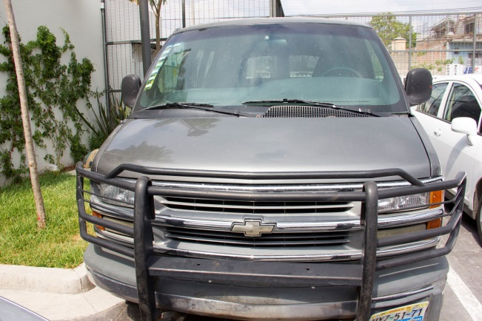
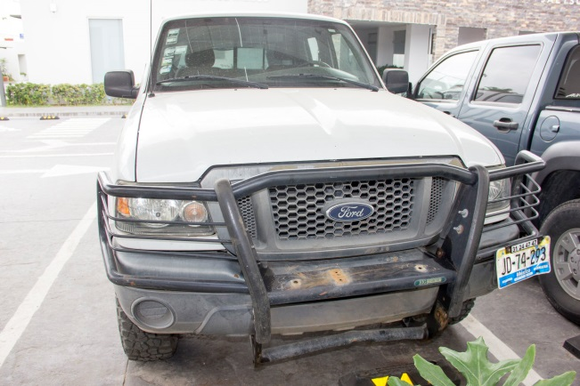
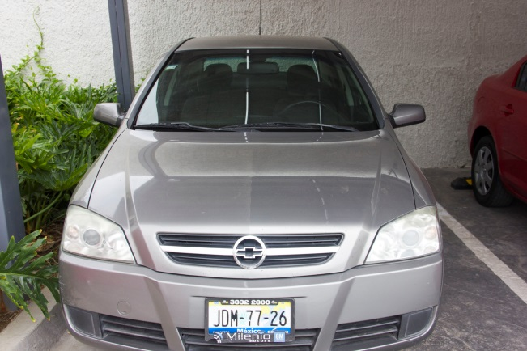
UNIDAD ADMINISTRATIVA
CONTROL PATRIMONIAL
RELACION DE VEHICULOS UTILITARIOS PARA ENAJENAR

NÚMERO DE CONTROL | PLACA | MARCA | SUBMARCA | CILINDRAJE | TIPO | CLASE | NÚMERO DE SERIE | MOTOR | COLOR | MODELO | FECHA ADQUISICION | FACTURA | VALOR FACTURA
VE-IIEG-006 | JDM 7726 | CHEVROLET | ASTRA | 4 | XX | PASAJEROS | 93CTB69L54B198324 | HECHO EN BRASIL | PLATA | 2004 | 2004-09-30 | 10420 | $163,712.00
VE-IIEG-007 | HYZ 5171 | CHEVROLET | VAN EXPRESS | 8 | L | PASAJEROS | 1GNFG15R6Y1266090 | Y1266090 | GRIS | 2000 | 2000-12-06 | 10860 | $292,469.99
VE-IIEG-011 | JD74293 | FORD | RANGER | 4 | CAMIONETA | NO SE ESPECIFICA | 8AFDT50D456375654 | S/N | BLANCA | 2005 | 2004-09-27 | A04460 | $158,967.23

